2021_10_data
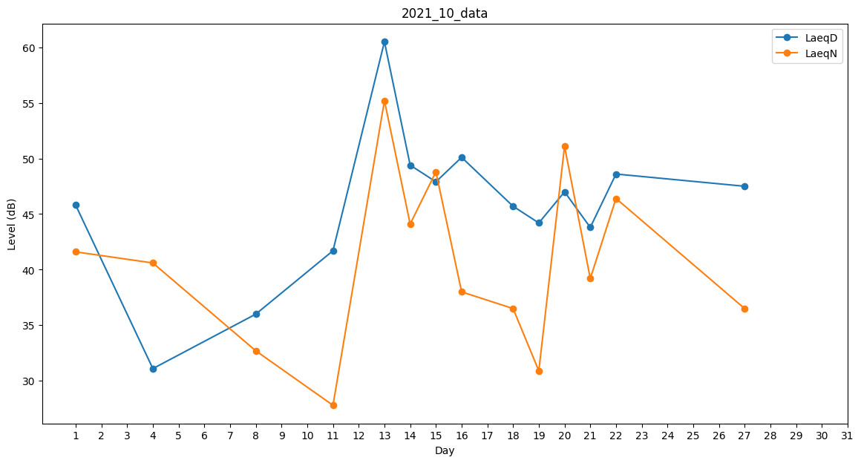
Day | LaeqD | LaeqN
1 | 45.8 | 41.6
2 | 55.5 | 0
3 | 0 | 33.2
4 | 31.1 | 40.6
5 | 0 | 0
6 | 31.1 | 0
7 | 0 | 0
8 | 36 | 32.7
9 | 0 | 0
10 | 0 | 34.3
11 | 41.7 | 27.8
12 | 47.2 | 0
13 | 60.5 | 55.2
14 | 49.4 | 44.1
15 | 47.9 | 48.8
16 | 50.1 | 38
17 | 48.2 | 0
18 | 45.7 | 36.5
19 | 44.2 | 30.9
20 | 47 | 51.1
21 | 43.8 | 39.2
22 | 48.6 | 46.4
23 | 50.2 | 0
24 | 48.7 | 0
25 | 0 | 0
26 | 47.5 | 0
27 | 47.5 | 36.5
28 | 46.9 | 0
29 | 0 | 31.5
30 | 0 | 0
31 | 0 | 32.7

